Evaluation TP
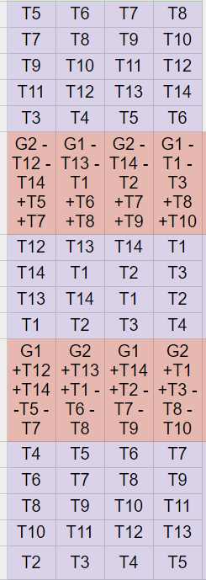
 | Lundi Matin | T5 | T6 | T7 | T8 |  | Semaine 1 4 et 9 mars | Semaine 2 11 et 16 mar | Semaine 3 18 et 23 mars | Semaine 4 25 et 29 mars
 |  | T7 | T8 | T9 | T10 | T1 |  | * |  | (Eval)
 |  | T9 | T10 | T11 | T12 | T2 | Eval |  | *
 |  | T11 | T12 | T13 | T14 | T3 | * ControlX |  | Eval
 |  | T3 | T4 | T5 | T6 | T4 |  | * | Eval
 |  |  |  |  |  | T5 | Eval |  | *
 | Vendredi Matin | T12 | T13 | T14 | T1 | T6 |  | Eval |  |  | Colle/
 |  | T14 | T1 | T2 | T3 | T7 | *I3D |  | Eval |  |  | Sympact | ControlX
 |  | T13 | T14 | T1 | T2 | T8 |  | * |  | Eval |  | Cheville NAO | I3D
 |  | T1 | T2 | T3 | T4 | T9 | Bras Beta | Eval | * |  |  | MaxPID | Comax
 |  |  |  |  |  | T10 | Eval1 | Eval2 | Eval3 |  | /colle | DAE | RC4
 | Vendredi Après Midi | T4 | T5 | T6 | T7 | T11 | Eval 1* Comax |  |  | (Eval) |  |  | BrasBeta
 |  | T6 | T7 | T8 | T9 | T12 | Eval | * |  |  |  |  | BGR
 |  | T8 | T9 | T10 | T11 | T13 | Eval 1 | Eval | *
 |  | T10 | T11 | T12 | T13 | T14 | * | Eval1 | Eval2 | Eval3
 |  | T2 | T3 | T4 | T5 |  |  |  |  |  |  | Colle | Pilote Hydraulique
 |  |  |  |  |  |  |  |  |  |  |  |  | MobyCrea
 |  |  |  |  |  |  |  |  |  |  |  |  | RobotDelta2D

 |  |  | T1 |  | T1
 |  |  | T2 |  | T2 |  |  |  |  |  | T8
T7 |  |  | T3 |  | T3 |  |  |  |  |  | T8
 |  |  | T4 |  | T4 |  |  |  |  |  | T14
 |  |  | T5 |  | T5 |  |  |  |  |  | T14
 |  |  | T6 |  | T6
 |  |  | T7 |  | T7
 |  |  | T8 |  | T8
 |  |  | T9 |  | T9
 |  |  | T10 |  | T10
 |  |  | T11 |  | T11
 |  |  | T12 |  | T12
 |  |  | T13 |  | T13
 |  |  | T14 |  | T14

 |  |  |  |  |  |  |  | T6
 |  |  |  |  |  | T5 | Lucien | Bony Hugo | T7 Mériaux Saya
 |  |  |  |  |  |  | Theodoris | Bourhan Isaac | Azibert
 |  |  |  |  |  |  | Teiki | Ramonet Arthur | Joncheray
 |  |  |  |  |  | T11 | Joris | T10 Duval Alfonso | Giorgi Elian | Laouny Yasser
 |  |  |  |  |  |  |  | T13 | T3
 |  |  |  |  |  | T12 | Brunelle | Corbeel Ethan | Souche Franot
 |  |  |  |  |  |  | Lochey | Rouvière Emilie | Gross–Trefois Titouan
 |  |  |  |  |  |  | Mounet | T14 Barthez Paul | Rouquier Rém
 |  |  |  |  |  | T13 | Aubert | T14 Boizard Evan | Goutagneux Axel
 |  |  |  |  |  |  | Bobillier- Chaumont No | PHILLIPE | Begon
 |  |  |  |  |  | T2 | Bouktout | Druenne Gaspard | Ferry-Papon Clovis
 |  |  |  |  |  |  | Demanche | Le Hot Louis | Brachet (T10)
 |  |  |  |  |  |  | Roblot | T7 Delorme Benjamin | Allegre Nolan
 |  |  |  |  |  | T10 | Dadoun | T7 Galmiche Arthur | Coutadeur Hugo
 |  |  |  |  |  |  |  |  | Laghrib Nawel

 |  |  |  |  |  |  |  |  | T8

Cycle_01
Thème du cycle |  |  |  |  | Problématique
Cycle 1 - Modélisation multiphysique des systèmes |  |  |  |  | Comment proposer des modèles de comportement ou de connaissances puis les valider ?

Macro Compétences |  | Compétences |  |  | Connaissances
A3 - Analyser l'organisation fonctionnelle et structurelle |  | A3-05 - Caractériser un constituant de la chaine de puissance. |  |  | Alimentation d'énergie. Association de préactionneurs et d’actionneurs : caractéristiques, réversibilité, domaines d'application. Transmetteurs de puissance : caractéristiques, réversibilité, domaines d'application.
B2 - Proposer un modèle de connaissance et de comportement |  | B2-02 - Compléter un modèle multiphysique. |  |  | Paramètres d'un modèle. Grandeurs flux et effort. Sources parfaites.
B2 - Proposer un modèle de connaissance et de comportement |  | B2-03 - Associer un modèle aux composants des chaines fonctionnelles.
B2 - Proposer un modèle de connaissance et de comportement |  | B2-08 - Simplifier un modèle. |  |  | Linéarisation d'un modèle autour d'un point de fonctionnement. Pôles dominants et réduction de l’ordre du modèle : principe, justification, limites.
C3 - Mettre en œuvre une démarche de résolution numérique |  | C3-02 - Résoudre numériquement une équation ou un système d'équations. |  |  | Réécriture des équations d'un problème. Résolution de problèmes du type f(x) = 0 (méthodes de dichotomie et de Newton). Résolution d'un système linéaire du type A·X = B. Résolution d'équations différentielles (schéma d'Euler explicite). Intégration et dérivation numérique (schémas arrière et avant). |  | AX = B avec moindres carrés pour identifier des coefficients.

Présentation de la séquence |  |  |  |  | Situation déclenchante
L'objectif de cette séquence est que les élèves parviennent à modéliser un système asservi par plusieurs moyens (modèle de comportement, modèle de connaissance, utilisation de schéma-blocs, de modélisation multiphysique). Ces modèles doivent permettre de prédire les performances (stabilité, rapidité, précision). |  |  |  |  | Modèle de comportement du QUBE. Asservissement en position ? En vitesse ? Quelles sont les limites ? Modèle de connaissance du QUBE. Schéma-blocs et modèle multiphysique. |  | Initié

Objectifs - Eléments de synthèse |  |  |  |  | Evaluation

Prérequis
B2-04 - Établir un modèle de connaissance par des fonctions de transfert. |  |  |  |  | B2-05 - Modéliser le signal d'entrée.
B2-07 - Modéliser un système par schéma-blocs. |  |  |  |  | C1-01 - Proposer une démarche permettant d'évaluer les performances des systèmes asservis.
C2-01 - Déterminer la réponse temporelle. |  |  |  |  | C2-02 - Déterminer la réponse fréquentielle.
C2-03 - Déterminer les performances d'un système asservi.

Déroulement de la séquence | Semaine 1 |  |  | Semaine 2 |  | Semaine 3
Question directrice | De quels outils dispose-t-on pour modéliser un système multiphysique ? |  |  | Quels outils pour prévoir la stabilité ? |  | Quels outils pour prévoir la précision ?
Travail préparatoire - Classe inversée | DDS Révisions SLCI - Schéma-blocs, calcul de FT. |  |  | DDS - Fiche Cours sur la stabilité Exercice d'activation (lecture de marge, calcul de marge, calcul de pôles) |  | DDS - Expression de l'erreur sans perturbation puis avec perturbation.

Activités | Modèle de connaissance : * à partir d'équations différentielles; * à partir de schéma-blocs; * à partir d'un modèle multiphysique. | Modèle de comportement : * identification de la BO en temporel ou en fréquentiel; * identification de la BF en temporel ou en fréquentiel. | Utilisation d'outils (modélisation multiphysique). | Démo : * pendule simple : mise en équation * pendule inverse : mise en équation |  | Démo : pendule sans perturbation ou avec perturbation
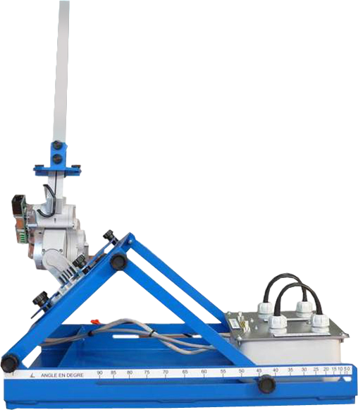
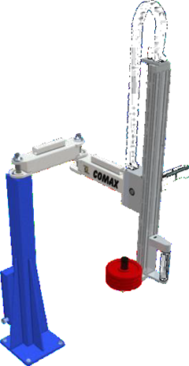

Activités pratiques | Modélisation de l'association actionneurs et de préactionneurs. |  |  | Identification des caractéristiques d'un moteur à courant continu |  | Modélisation de la BO des systèmes
 | Association Hacheurs - Moteur à courant continu Association distributeur - pompe ? |  |  | Utilisation des maquettes MCC + Codeurs

Conclusion / bilan
Travail supplémentaire

 | TD à savoir faire | x | Compléter un modèle multiphysique : capteur de courant, capteur de tension, capteur de vitesse, capteur de couple, frottement.
 |  |  | Mettre sous forme de schémas blocs : MCC, centrale tour en fosse et/stabilisateur mines ponts
 |  |  | Identifier les coefficents d'une FTBF : centrale 2023
 |  |  | Tracer et justifier un diagramme de Bode
 |  |  | Déterminer les marges
 |  |  | Déterminer l'écart. Calculer écarts statique et trainage sans perturbation
 |  |  | Déterminer l'écart. Calculer écarts statique et trainage avec perturbation

Cycle_02
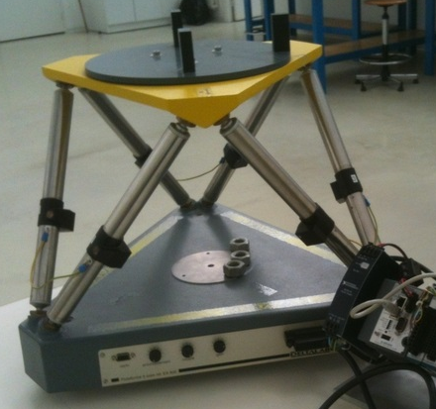
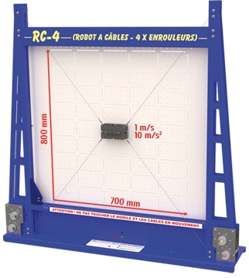
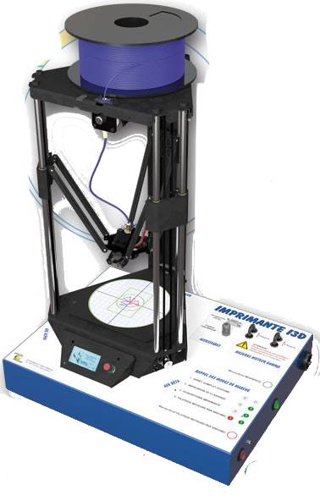
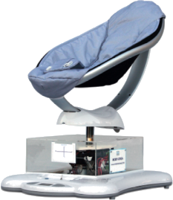
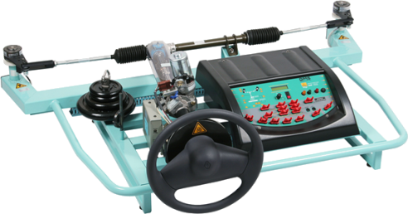
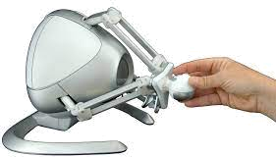
Thème du cycle |  |  |  | Problématique
Cycle 2 - Modélisation des systèmes mécaniques dans le but de choisir les actionneurs |  |  |  | Comment dimensionner (c'est-à-dire choisir le couple/vitesse de rotation ou effort/vitesse de translation) des actionneurs ?

Macro Compétences |  | Compétences |  | Connaissances
B2 - Proposer un modèle de connaissance et de comportement |  | B2-10 - Déterminer les caractéristiques d'un solide ou d'un ensemble de solides indéformables. |  | Solide indéformable : définition, repère, équivalence solide/repère, volume et masse; centre d'inertie, matrice d'inertie.
B2 - Proposer un modèle de connaissance et de comportement |  | B2-16 - Modifier un modèle pour le rendre isostatique. |  | Mobilité du modèle d’un mécanisme. Hyperstatisme du modèle. Substitution de liaisons.
C1 - Proposer une démarche de résolution |  | C1-05 - Proposer une démarche permettant la détermination d’une action mécanique inconnue ou d'une loi de mouvement. |  | Graphe de structure. Choix des isolements. Choix des équations à écrire pour appliquer le principe fondamental de la statique ou le principe fondamental de la dynamique dans un référentiel galiléen. Théorème de l'énergie cinétique.
C2 - Mettre en œuvre une démarche de résolution analytique |  | C2-08 - Déterminer les actions mécaniques en dynamique dans le cas où le mouvement est imposé. |  | Torseurs cinétique et dynamique d’un solide ou d’un ensemble de solides, par rapport à un référentiel galiléen. Principe fondamental de la dynamique en référentiel galiléen. Énergie cinétique. Inertie et masse équivalentes. Puissance d'une action mécanique extérieure à un solide ou à un ensemble de solides, dans son mouvement par rapport au repère galiléen. Puissance intérieure à un ensemble de solides. Théorème de l'énergie cinétique. Rendement en régime permanent.
C3 - Mettre en œuvre une démarche de résolution numérique |  | C3-02 - Résoudre numériquement une équation ou un système d'équations. |  | Réécriture des équations d'un problème. Résolution de problèmes du type f(x) = 0 (méthodes de dichotomie et de Newton). Résolution d'un système linéaire du type A·X = B. Résolution d'équations différentielles (schéma d'Euler explicite). Intégration et dérivation numérique (schémas arrière et avant). |  | Résolution d'équation différentielle uniquement.

Présentation de la séquence |  |  |  | Situations déclenchante
 |  |  |  | Robot haptique : Liaison équivalente - Hyperstatisme |  |  | Modélisatio du pendule + résolution numérique
 |  |  |  | Modélisation du pendule du Qube en oscillation libre sans équation.
 |  |  |  | Impact du disque d'inertie du Qube sur la dynamique du système

Objectifs - Eléments de synthèse |  |  |  | Evaluation

A PASSER DANS LE CYCLE SUIVANT
Prérequis
 | B2-13 - Modéliser la cinématique d'un ensemble de solides. |  | C1-04 - Proposer une démarche permettant d'obtenir une loi entrée-sortie géométrique.
 | B2-14 - Modéliser une action mécanique. |  | C2-06 - Déterminer les relations entre les grandeurs géométriques ou cinématiques.

Déroulement de la séquence | Semaine 1 |  | Semaine 2 |  | Semaine 3 | Semaine 4
Question directrice | Comment simplifier un modèle mécanique en utilisant des liaisons équivalentes ? |  | Comment simplifier un modèle en le rendant isostatique ? |  | Comment caractériser les caractéristiques massiques d'un solide ? | Comment déterminer la/les lois de mouvement d'un système ayant des mouvements simples (R ou T/ bâti) ?
Travail préparatoire - Classe inversée | Liaisons équivalentes |  | Isostatisme/Hyperstatisme |  | Grandeurs massiques et inertielles | PFD et TEC dans les cas simples
Activités

 | Modéliser une chaîne de solide et valider la loi E/S |  |  |  | Justifier le choix d'un actionneur | Justifier le choix d'un actionneur
 |  |  |  |  | Lois de mouvement - Trapèze sur la barrère et sur le COMAX

Conclusion / bilan
Travail supplémentaire

Liste Systèmes
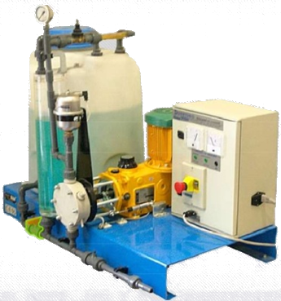
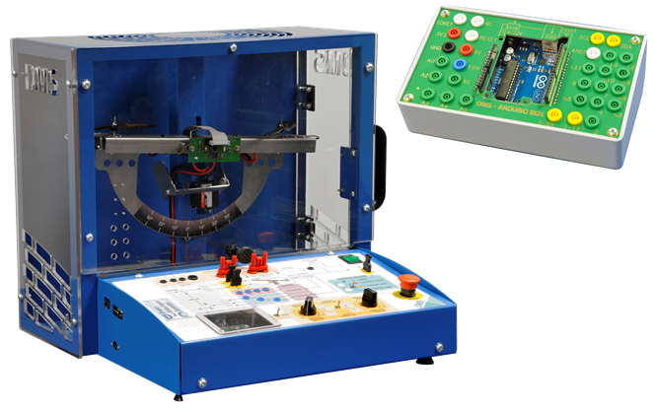
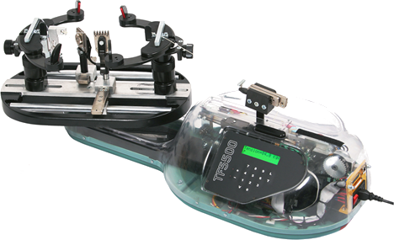
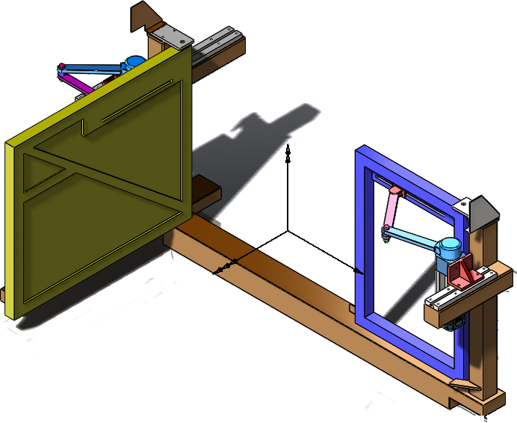
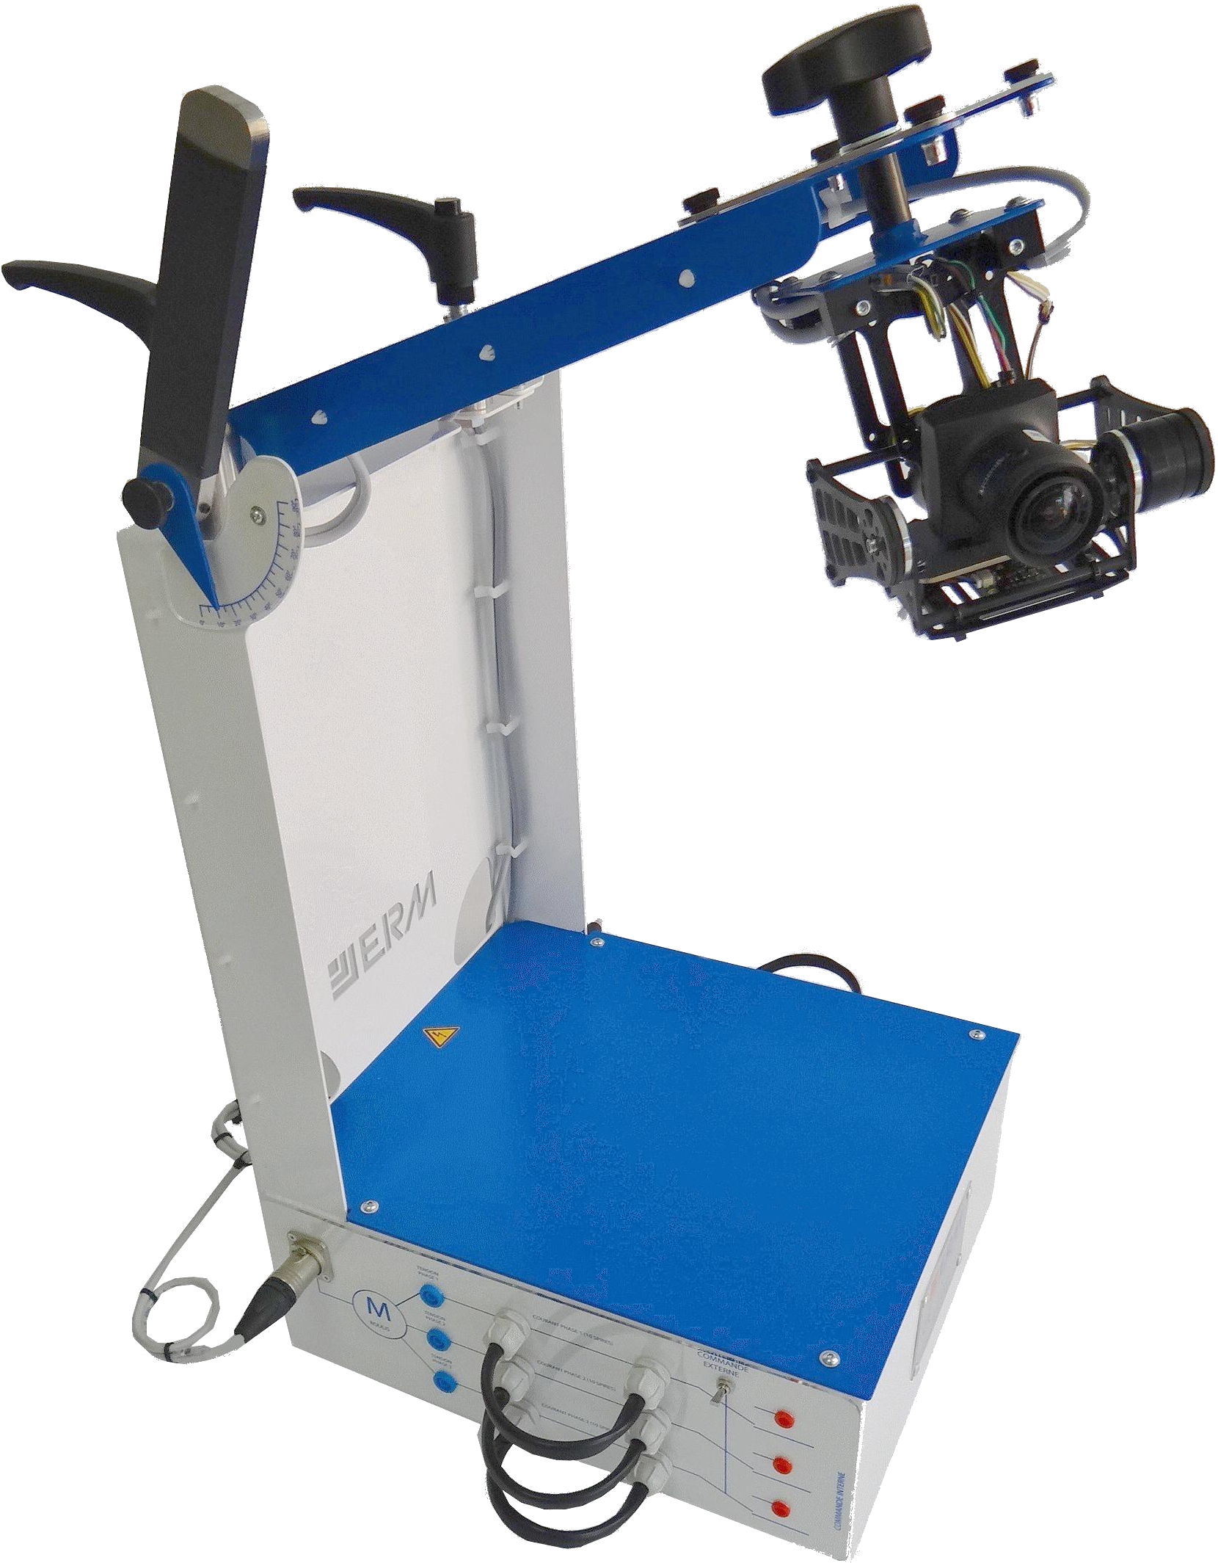
ControlX
Cordeuse
RobotDelta2D
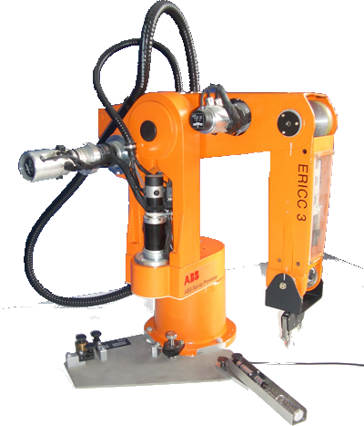
Maxpid
Portail
Comax
Barrière Sympact
MobyCrea
Robot Eric
Cheville NAO
Evolap
Nacelle
Drone D2C
Imprimante 3D ?
Robot RC4
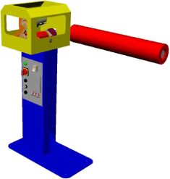
Boule BGR
Tourelle 2 axes
Pilote hydrau

